상품제안서
비즈 매직 슬림 듀얼 보조배터리 BZ-BP10000 | 상품코드: F23454

 |  |  |  |  |  |  | 02-412-0044 | www.easy1.co.kr
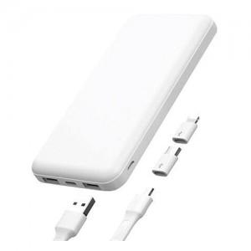

【상세/제작정보】

【인쇄/포장옵션】 | 레이저, 풀칼라 / 포장지포장

【공급단가】 | 수량 | 100~ | 300~ | 500~ | 1,000~ | 3,000~
*VAT별도 | 단가 | 12,820원 | 12,350원 | 11,870원 | 11,400원 | 11,110원

【상품 URL】 | http://www.easy1.co.kr/src/goods_detail.php?gdno=23454

